Suite de pruebas
SUITE DE PRUEBAS - [ Patrimonio Biene Inmuebles ] |  |  |  |  |  |  |  |  | OK
No | Caso de prueba | Prioridad | Precondiciones | Datos de entrada | Pasos | Resultados Esperado | Resultado Obtenido | Estado prueba | FALLO
AREA FUNCIONAL: Ingresar al modulo de Altas, Visualizar e ingresar al tipo de altas
1 | Ingresar al menú altas | Alta |  | Login, Usuario, password | 1.Abrir página, http://10.200.4.165/ 2. Clic Usuario disrec 3. iWWaf7fpyR 4. clic plataforma PABI 5. Menú/ Inmuebles 6. Altas 7. Listado de Altas | Que se visualice la pantalla de listado de altas |  | OK

2 | Ingresar el Botón Nueva Solicitud de Altas | Alta |  | Login, Usuario, password | 1. Clic Botón " Nueva Solicitud de Alta" 2 Seleccionar Tipo de Altas | Que el apartado de selección de tipo de altas pueda estar visible y se pueda seleccionar el tipo de alta a tratar | 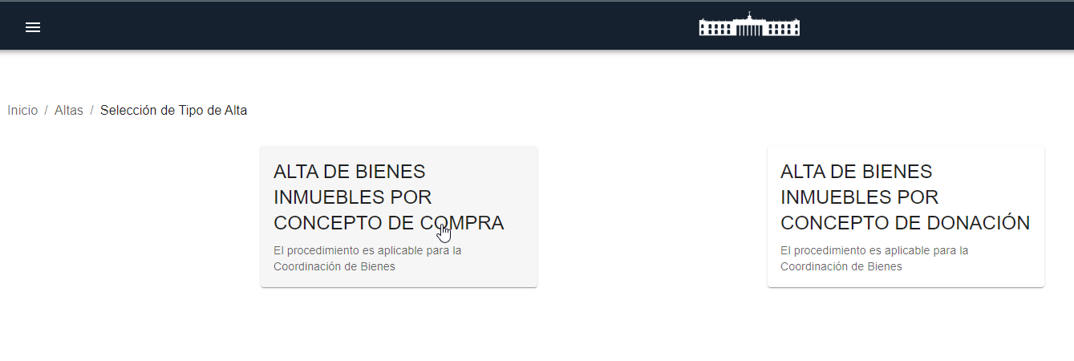 | OK
3 | Selección Tipo de Alta | Alta |  | Tipo de Alta | 1. Clic Botón " Nueva Solicitud de Alta" 2 Seleccionar Tipo de Altas 3 Clic Alta de Inmueble por Concepto de Compra 4 Clic Alta de Inmueble por Concepto de Donación | Que se pueda seleccionar e ingresar al apartado del tipo de alta por concepto de compra o por donación |  | ok
AREA FUNCIONAL : Crear un registro de alta pór concepto de Adquisición
4 | 1 Resepcion Registro y Entrega de Oficio | Alta |  | Login, Usuario, password | 1. Clic Botón " Nueva Solicitud de Alta" 2 Seleccionar Tipo de Altas 3 Clic Alta de Inmueble por Concepto de Compra 4. Llenar formulario 5 Guardar | Que se guarde y se carge la información del primer paso para poder cargar los documentos necesarios del apartado | 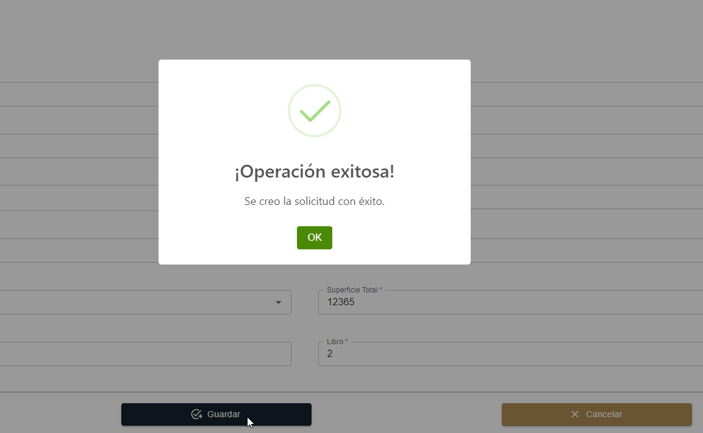 | OK

5 | Carga de Documentos | Alta |  |  | 1. Clic Botón " Nueva Solicitud de Alta" 2 Seleccionar Tipo de Altas 3 Clic Alta de Inmueble por Concepto de Compra 4. Llenar formulario ( Despúes del llenado de información 5 Cargar Documentos 6. Actualizar | Carga de Documentos informacion de recepcion del registro listo para envia a insfección | 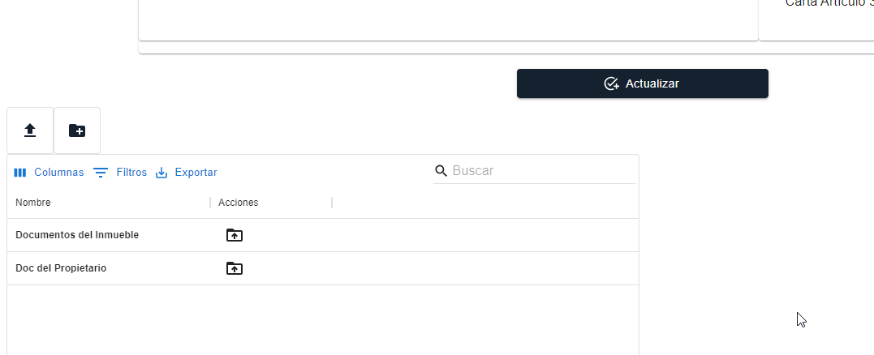 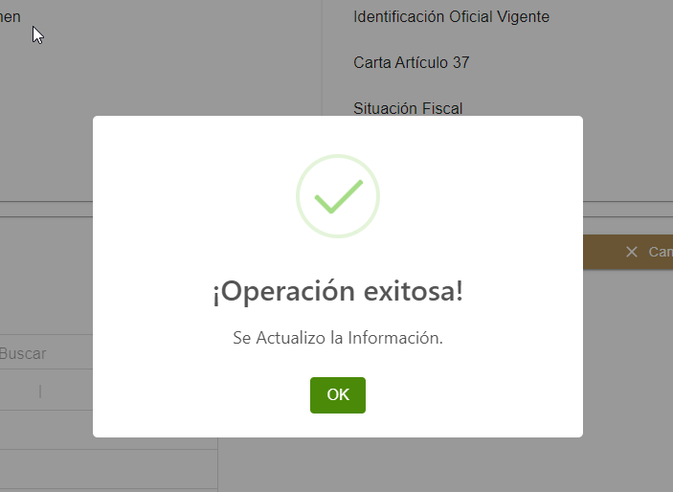 | OK
6 | 2 Inspección e Integración | Alta |  | Levantamiento Topográfico | 1 Llenado de Formulario: Levantamiento Topografico y inspeccion Física 2 Guardar | Que se guarde y se carge la información del segundo paso para poder cargar los documentos necesarios del apartado | 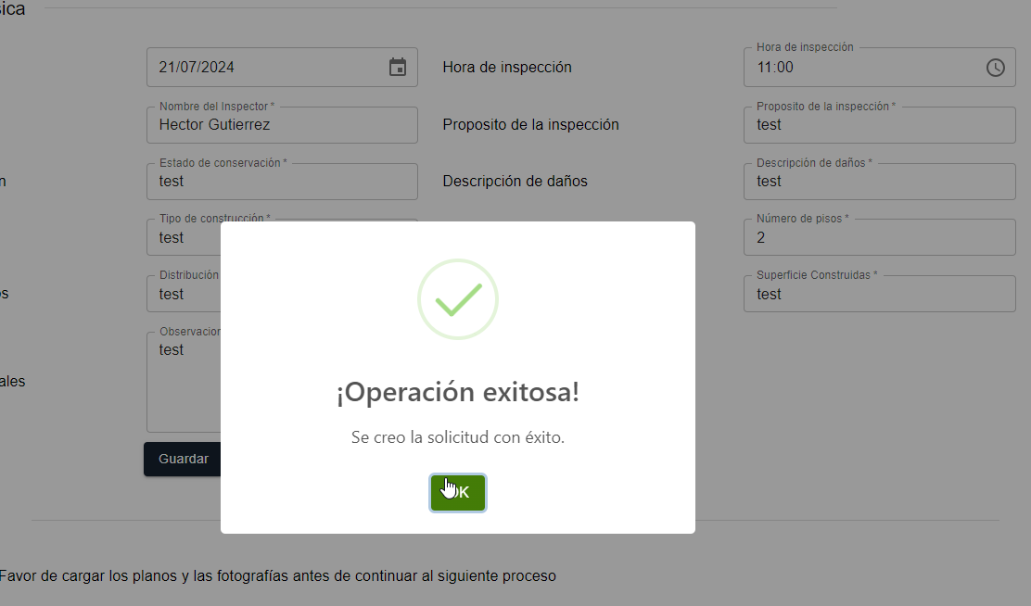 | OK
7 | Carga de Documentos |  |  | Inspección e Integración | 1 Llenar formulario ( Despúes del llenado de información 2 Cargar Documentos 3. Actualizar | Cargar Documentos e información lista Para la validación de los documentos | 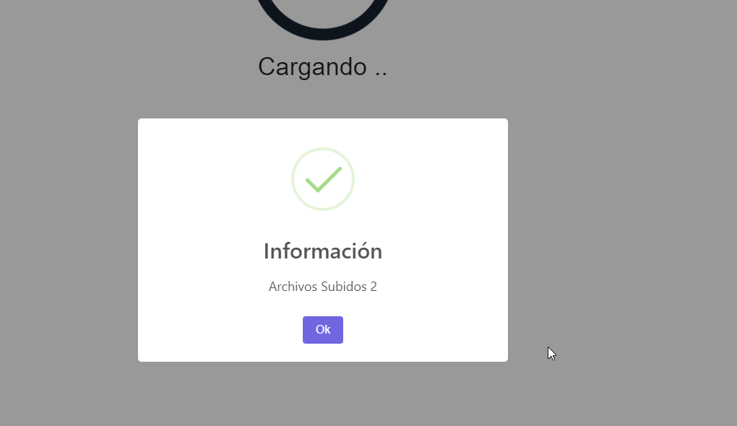 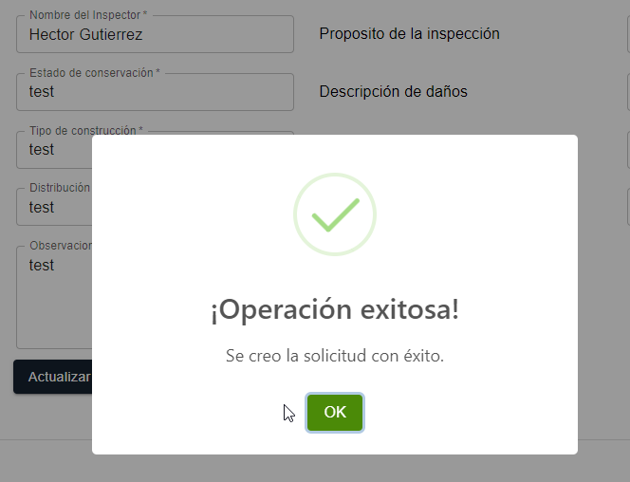 | OK
8 | 3 Validación de Documentos | Alta |  | Validación de un bien Mueble | 1 Verificar la información sugerida, 2 Enviar a Registros de contacto | Que la información este correcta y se envie el registro a registro de contacto | 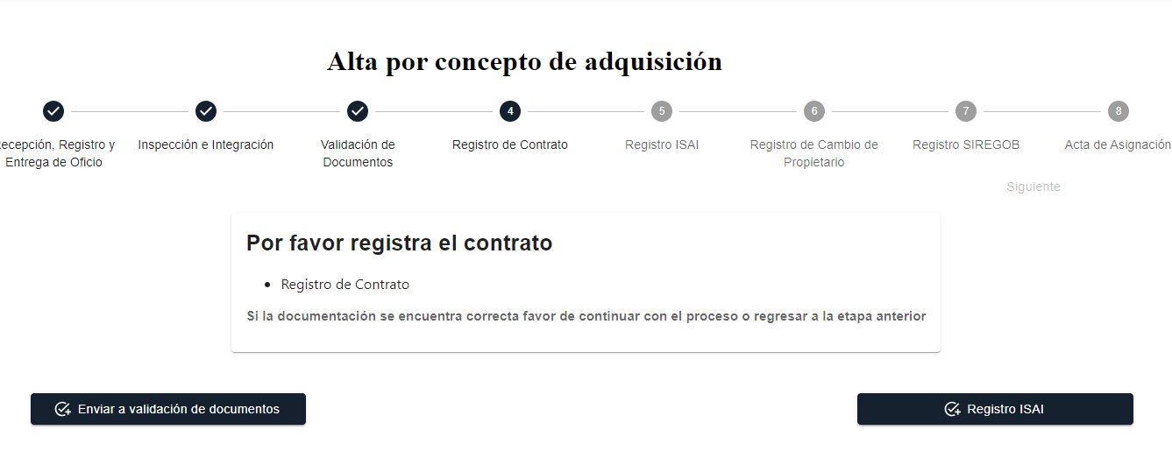 | OK
9 | 4 Registro de Contacto | Alta |  | Registro de Contacto | 1 Subir el contato 2 Registro ISAI | Que se pueda Subir el Cotrato y se pueda enviar el registro ISAI | 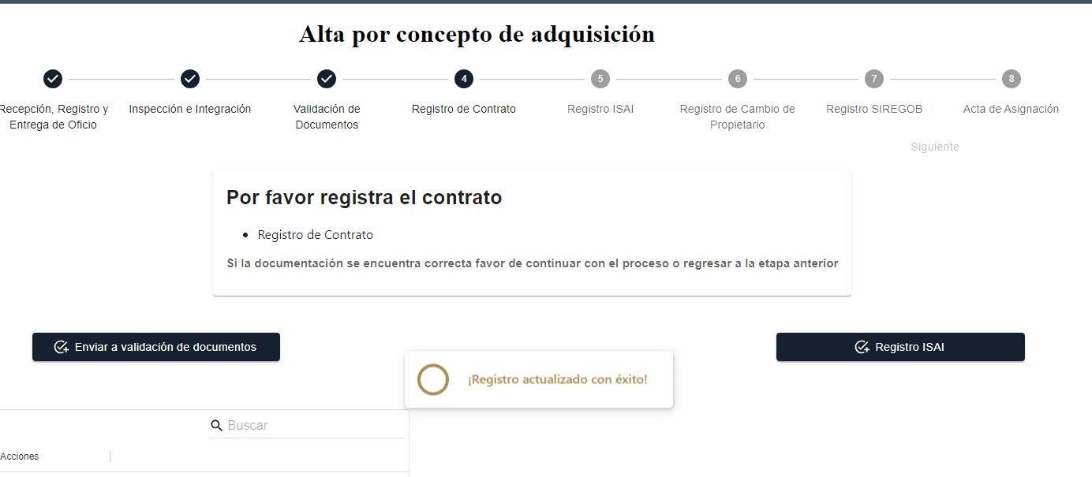 | FALLO
 | 5. Registro ISAN | Alta |  | Registro de ISAI | 1 Subir Documentos 2 Clic en Enviar a registro de cambio depropietario | Que se puedan subir documentos neceserios y se pueda enviar el registro a cambio de propietario | 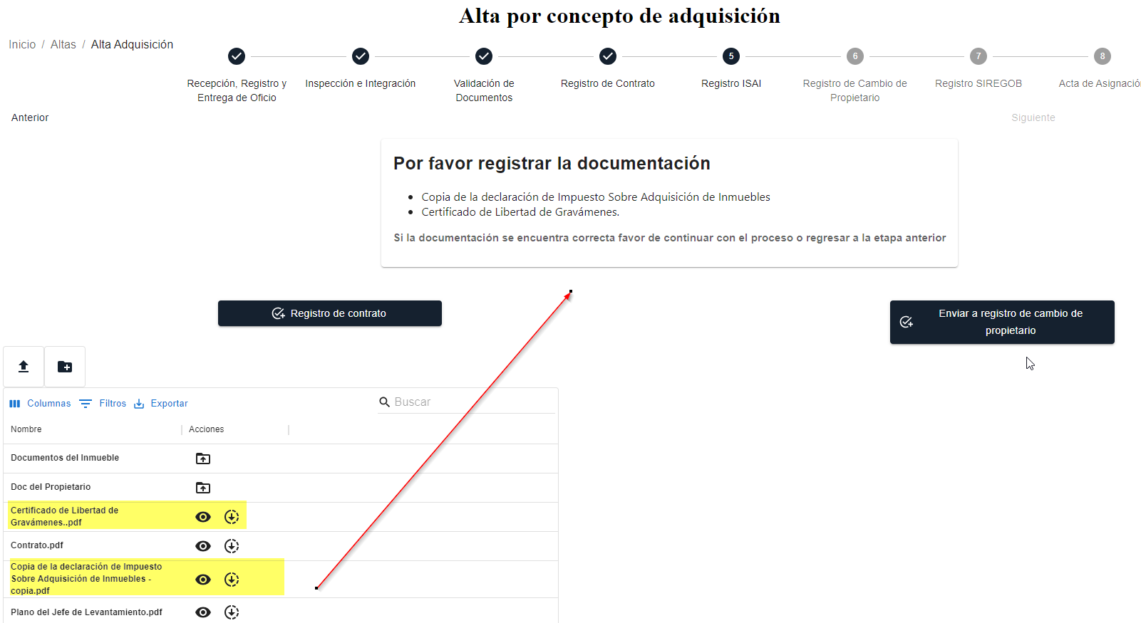 | OK
 | 6 Registro de cambio de Propietario | Alta |  | Registro de Cambio de Propietario | 1 Subir Documentos 2 Clic en Enviar a registro SIREGOB | Que se puedan subir documentos neceserios y se pueda enviar el registro SIREGOB | 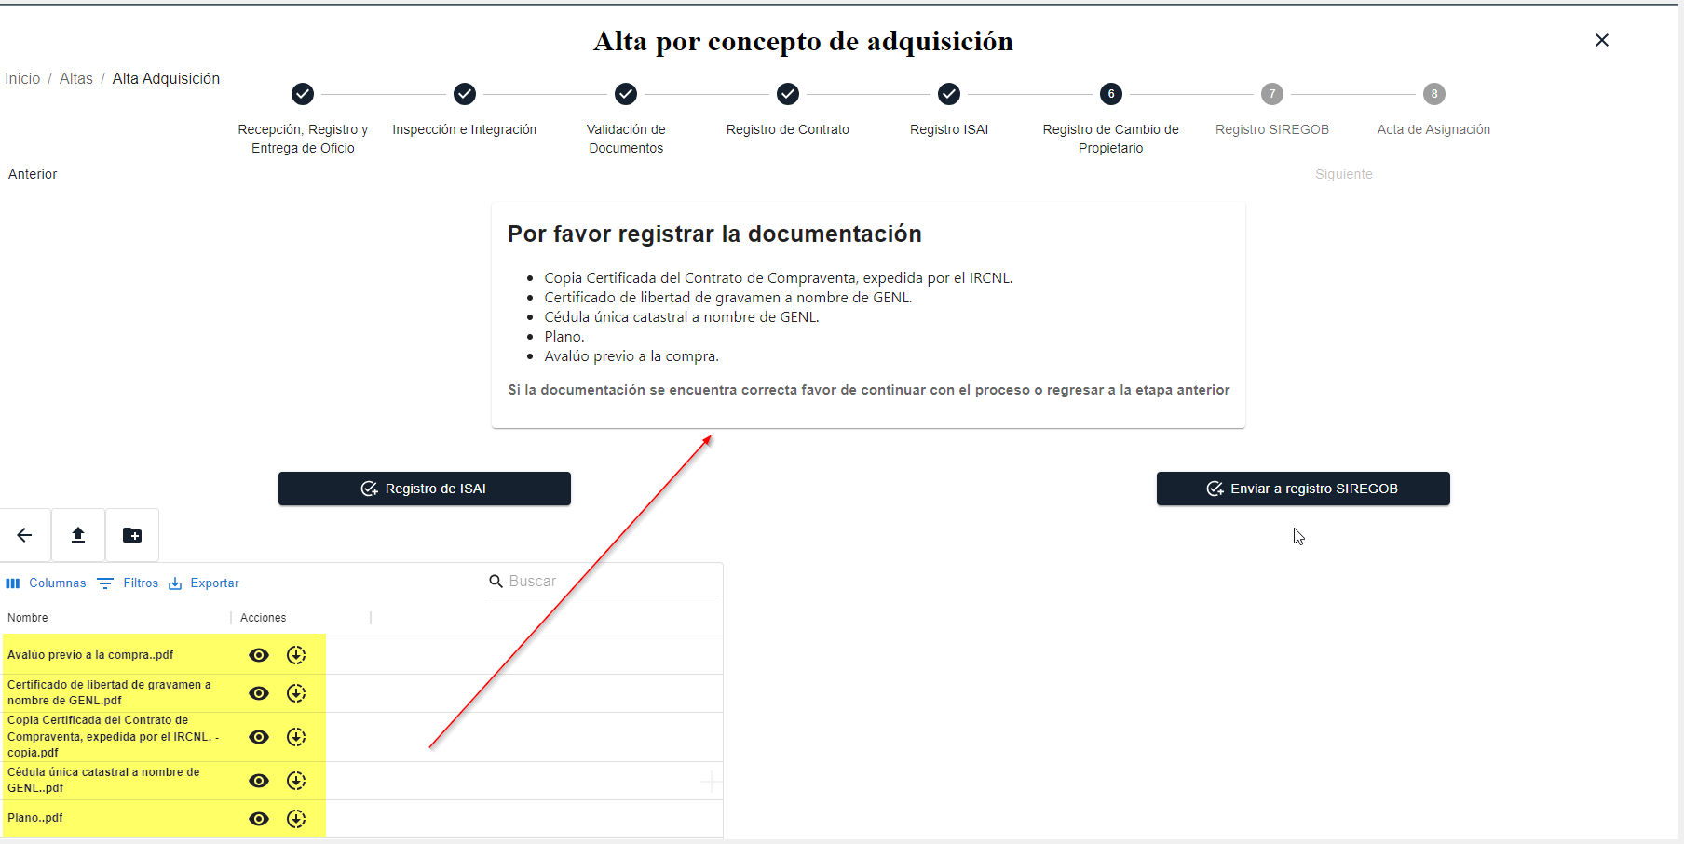 | OK
 | 7. Registro SIREGOB | Alta |  | Registo SIREGOB | 1 Agregar núm de referencia SIREGOB 2 Actualizar 3 Carga Acta de Asignación | Que se pueda cargar el registro SIREGOB | 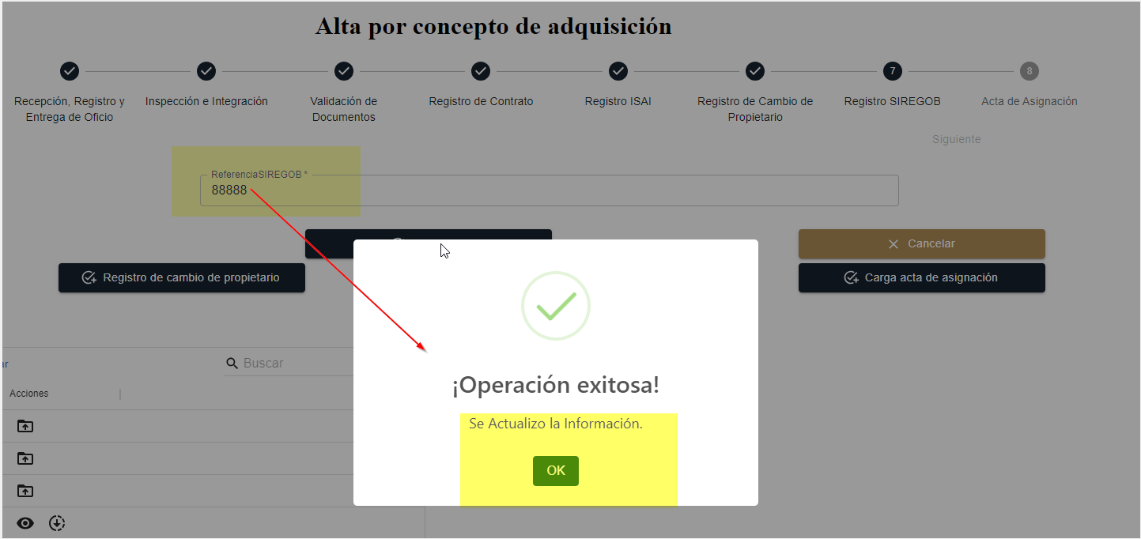 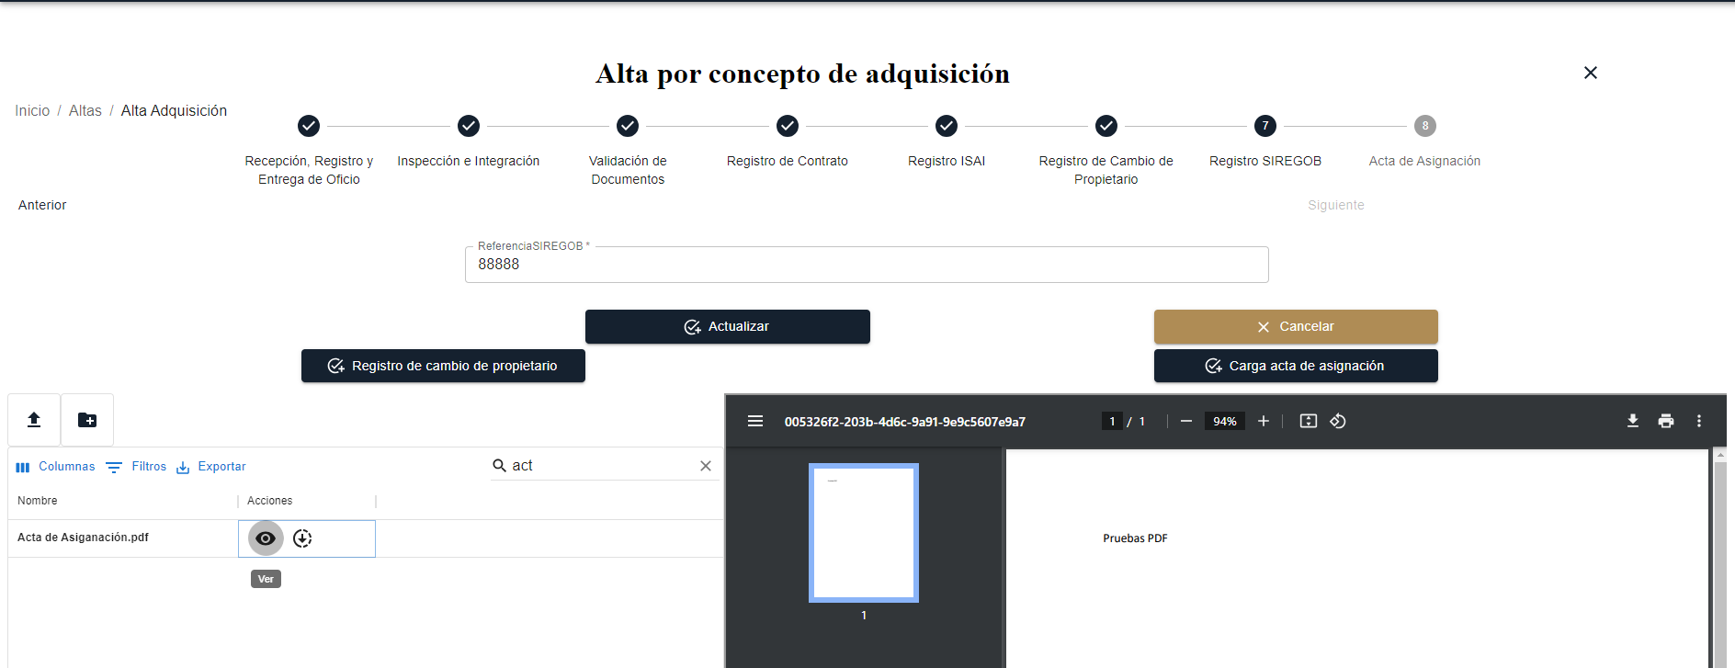
 | 8 Acta de Asignación | Alta |  | Acta Asignación | 1 Agregar Carga Acta de Asignación 2 Finalizar Registro 3 Salir del menú Altas 4 Inmubles 5 Listado | Cargar el documento de carta de asignación, finalizr el registro verlo reglejado en el menú Listado
AREA FUNCIONAL :
6 | Desde la aplicación de PAUA desactivar una aplicación a un usuario con mas de una plataforma a su cargo | Alta |  | Login, Usuario, password | 1.Abrir página, http://10.200.4.165/ 2. Clic Usuario Airis 3. sistemas1. 4. clic plataforma de acceso unico a aplicaciones 5. Menú/ Aplicaciones 6. Seleccionar la aplicación a desactivar 7. Clic en botón editar | Desde el menú aplicaciones seleccionar la aplicación a desactivar, la acción editar |  | OK

7 | Que se desactive la aplicación seleccionada y las demas aparescan activas | Alta |  | Login, Usuario, password | 1.Abrir página, http://10.200.4.165/ 2. Clic Usuario disrec Plataforma de distribuciones 3. password 4. Se visualiza plataforma deactivada y las otras activadas | Que la aplicación seleccionada se desactive y las demas no |  | OK

8 | Que se desactive la aplicación seleccionada y las demas aparescan activas | Alta |  | Login, Usuario, password | 1.Abrir página, http://10.200.4.165/ 2. Clic Usuario disrec Control de Accesos a Auditorias 3. password 4. Se visualiza plataforma desactivada | Que la aplicación seleccionada se desactive y las demas no |  | OK

9 | Que se desactive la aplicación seleccionada | Alta |  | Login, Usuario, password | 1.Abrir página, http://10.200.4.165/ 2. Clic Usuario irisa, irisc, irisr, irisv en la Plataforma de Gestión de Crédito a Municipios 3. password hola 4. Se visualiza plataforma desactivada | Que la aplicación seleccionada se desactive |  | OK

10 | Que se desactive la aplicación seleccionada | Alta |  | Login, Usuario, password | 1.Abrir página, http://10.200.4.165/ 2. Clic Usuario airis, viris, airis. Plataforma Sistema Integral de Evaluación al Desempeño de Nuevo León 3. password sistemas1. 4. Se visualiza plataforma desactivada | Que la aplicación seleccionada se desactive |  | OK

11 | Que se desactive la aplicación seleccionada | Alta |  | Login, Usuario, password | 1.Abrir página, http://10.200.4.165/ 2. Clic Usuario : disrec DocElec 3. password: iWWaf7fpyR 4. Se visualiza plataforma desactivada | Que la aplicación seleccionada se desactive |  | OK

12 | Que se desactive la aplicación seleccionada | Alta |  | Login, Usuario, password | 1.Abrir página, http://10.200.4.165/ 2. Clic Usuario : clechuga Patrimonio Inmuebles 3. password: MfWG46dYor 4. Se visualiza plataforma desactivada | Que la aplicación seleccionada se desactive |  | OK

13 | Que se desactive la aplicación seleccionada | Alta |  | Login, Usuario, password | 1.Abrir página, http://10.200.4.165/ 2. Clic Usuario : Luis.sierra Patrimonio Muebles 3. password:patrimonio2023 4. Se visualiza plataforma desactivada | Que la aplicación seleccionada se desactive |  | OK

